StoryManager.java
コードがスパゲッティな部分について記載します。
＜StoryManager＞
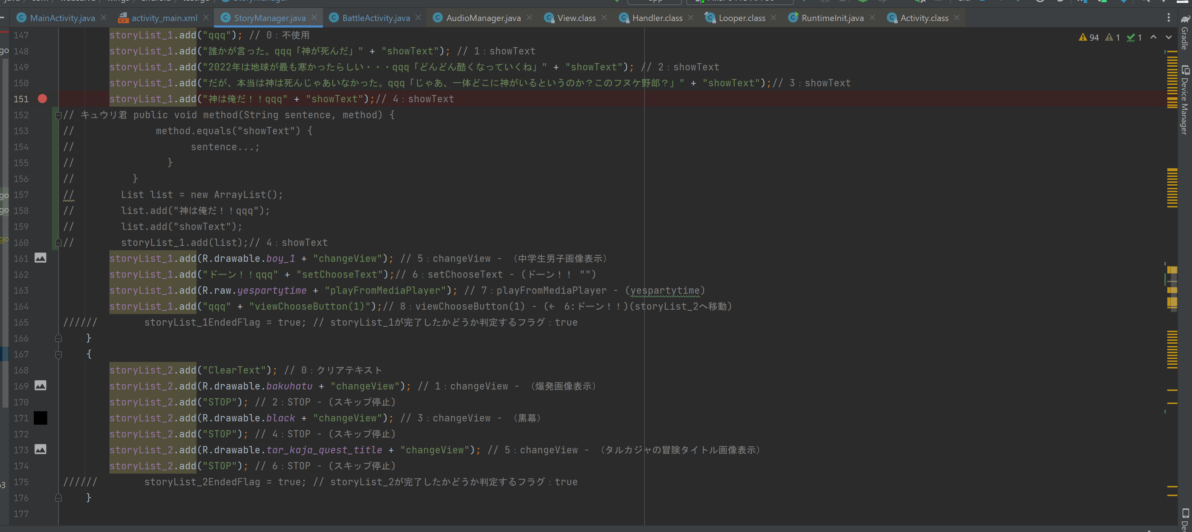

現状：コマンド引数＋コマンド名

キュウリ君案：コマンド名, コマンド引数のように修正する。
// キュウリ君 public void method(String sentence, method) {
// if (method.equals("showText")) {
// sentence...;
// } else if (method.equals("changeView")) {
// sentence...;
// }
// }
// List list = new ArrayList();
// list.add("神は俺だ！！qqq");
// list.add("showText");
// storyList_1.add(list);// 4：showText

※現状のコマンド
showText：文字列を出力する
showText：１行目の文字列を出力するqqq２行目の文字列を出力する
changeView：画像表示
changeView view：文字列出力フィールド表示
changeView hide：文字列出力フィールド非表示
playFromMediaPlayer：指定の音楽出力
setChooseText：選択肢１qqq選択肢２
viewChooseButton(1)：選択肢１を表示
viewChooseButton(2)：選択肢２を表示 | → （setChooseTextだけでよい気がしてきた・・・）
STOP：１命令待機させる

